Rapport
Opname werktuigbouwkundige installaties scholen |  |  |  | Algemene informatie
In het gebouw zijn er drie warmteopwekkers. Drie Remeha Quinta Pro 90. De CV leidingen zijn van dunwandige stalen buizen. Het schoolgebouw bestaat uit drie verschillende groepen. De gegeven plattegrond is een schematische weergave van het gebouw. De opgestuurde tekeningen zijn niet up to date. De nieuwbouw gedeelte bestaat uit lokalen 1,2,4 en 6.
De nieuwbouw gedeelte is voorzien van vloerverwarming. De andere lokalen hebben ledenradiatoren en platenradiatoren type 22 met Danfoss thermostaatkranen. De toevoer van verse lucht gaat via de klapramen in de verschillende ruimtes. De afvoer is alleen in de nieuwe gedeelte anders namelijk een mechanische afvoer en natuurlijke toevoer.
Voor de gedeelte die wordt verhuurd aan Yes! kinderopvang zijn er een aantal airco units. De directeur had aangegeven dat die niet goed werken.
Verder hangt er in de keuken een close in Boiler en is het gehele gebouw voorzien van TL Buizen verlichting.
Opdrachtgever | OZHW
Contactpersoon
Objectgegevens

Informatief
Naam object | Basisschool Tandem
Type | Schoolgebouw

Classificatie
Gebouwtype | Schoolgebouw
Subtype | Basisschool
Daktype
Gebouwhoogte

Adresgegevens
Straat | Hoendersekade
Huisnummer | 1
Toevoeging
Volgnummer
Postcode | 3332 KW
Plaats | Zwijndrecht

Registratiegegevens invoer
Opnamedatum (bezoekdatum) | 2021-12-14
Uitgevoerd door | Jibril Qorane

Verwarming

Warmteopwekkers
Functie
Omschrijving | Gasketel 1 | Gasketel 2 | Gasketel 3
Aantal | 1 | 1 | 1
Fabrikant | Remeha | Remeha | Remeha
Type | Quinta Pro 90 | Quinta Pro 90 | Quinta Pro 90
Capaciteit | 90 | 90 | 90
Bouwjaar | 2011 | 2011 | 2011
Ketelnummer | BUG-AAA-66 | BUG-AAA-67 | BUG-AAA-68
Stookconfiguratie | Type B | Type B | Type B
Uitwendige staat | Goed | Goed | Goed
Ketelafsluiters | Ja | Ja | Ja
Type | CIM | CIM | CIM
DN | 32 | 32 | 32
Drukveiligheid | Ja | Ja | Ja
Type | SVE | SVE | SVE
DN | 20 | 20 | 20
Druk | 3 | 3 | 3
Trechter en afvoer | Op de grond | Op de grond | Op de grond
Rookgasafvoer | Kunststof | Kunststof | Kunststof
Luchttoevoer | Ruimte | Ruimte | Ruimte
CV Leiding | Dunwandig | Dunwandig | Dunwandig
Opmerking | Isolatie weggehaald en niet terug gezet

Regeling
Fabrikant | Regeling van Remeha
Type
Soort
Opmerking

Vulinstallatie
Omschrijving | Kraan met slang
Fabrikant
Type
Overige functies
Opmerking

Luchtafscheiding
Soort | Luchtpotten
Fabrikant
Type
Diameter
Opmerkingen

Filter
Omschrijving
Fabrikant | Niet aanwezig
Type
Soort
Diameter
Opmerkingen

Expansievoorziening
Soort | Expansie 1 | Expansie 2
Fabrikant | Flamco | Flamco
Type | Flexcon | Flexcon
Inhoud | 140 | 140 | L
Voordruk | 1 | 1 | Bar
Aansluitgroep | op het systeem
Opmerking

Pompen
Ketelpomp | Ketel 1 | Ketel 2 | Ketel 3
Fabrikant | Grundfos | Grundfos | Grundfos
Type | UPS 25-180 | UPS 25-180 | UPS 25-180
Schakeling
Voeding | 230 V (1x) | 230 V (1x) | 230 V (1x)

Groepspomp
Groepen | Groep 1 | Groep 2 | Groep x
Fabrikant | Grundfos | Grundfos | Grundfos
Type | UPS 50-30 | UPS 65-60/2 | Alpha 2 L 15-60
Schakeling
Voeding | 230 V (1x) | 230 V (1x) | 230 V (1x)

Tapwater pomp
Fabrikant
Type
Schakeling
Voeding

Bypass ventiel
Fabrikant | Niet aanwezig
Diameter
Instelling
Opmerking

Inregelafsluiter
Fabrikant | Niet aanwezig
Diameter
Instelling
Opmerking

Smoorkleppen
Fabrikant
Type
Diameter
Instelling
Opmerking

Driewegklep
Fabrikant klep
Type
Opmerking
Motor Fabrikant
Type

Warmtemeter
Groep | Niet aanwezig
Fabrikant flow meter
Type
Doorlaat
Fabrikant warmtemeter
Type

Warmteafgifte
Fabrikant
Type
Afsluiter
Hoeveelheid

Koeling

Fabrikant | Fuji Electric
Type | Niet leesbaar
Hoeveelheid | 2
Huidige staat
Opmerking | Directeur had aangegeven dat de airco units niet goed werken

Fabrikant | Midea
Type | MOU-18HDN1
Hoeveelheid | 1
Huidige staat
Opmerking | Directeur had aangegeven dat de airco units niet goed werken

Ventilatie

Fabrikant
Type
Hoeveelheid
Huidige staat
Opmerking

Plattegrond
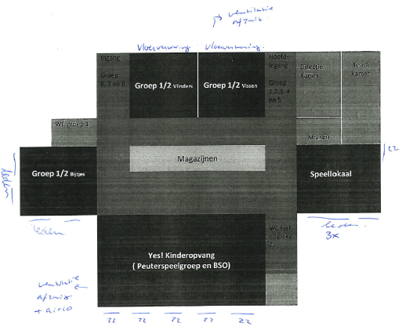
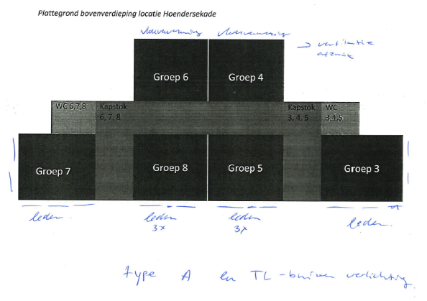

Nieuwbouw

Foto ketelruimte
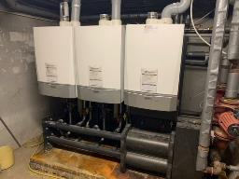
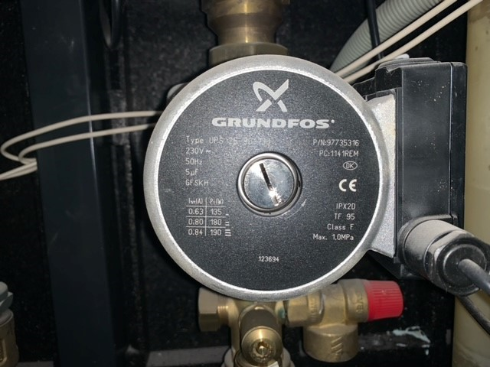
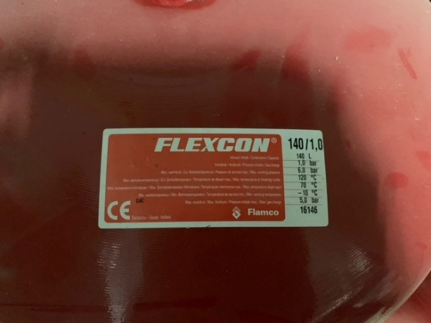
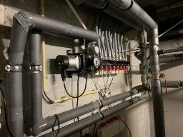
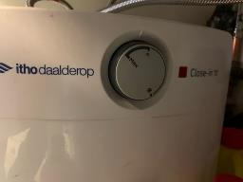

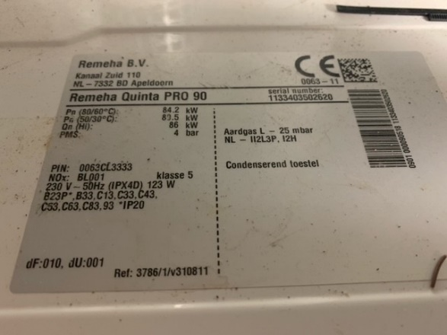
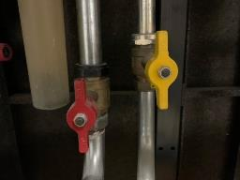
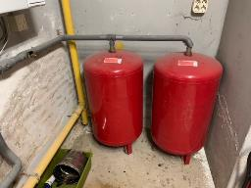
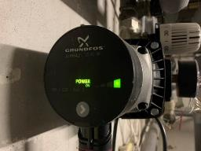
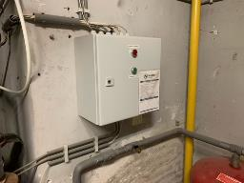

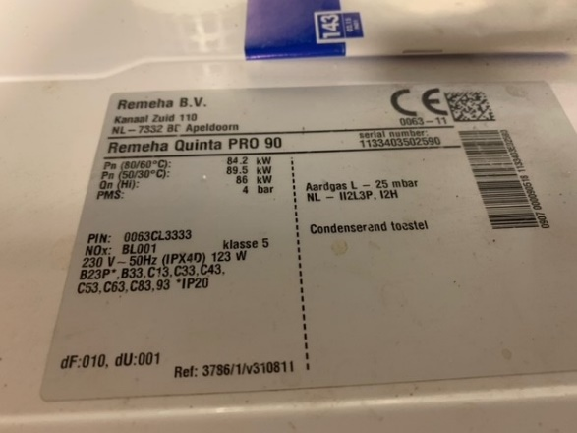
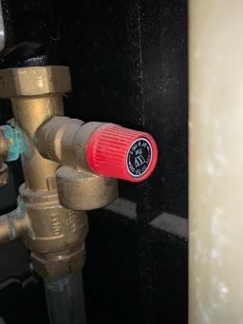
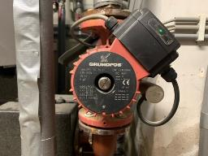

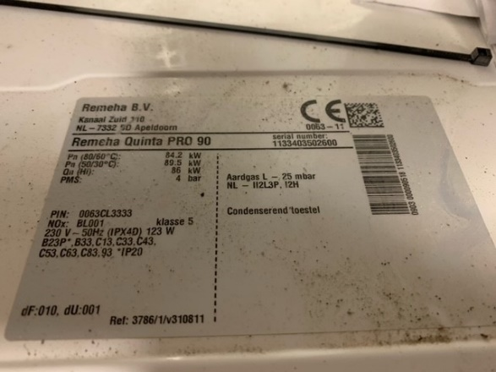

Foto dak
